Eventos
EVENTOS Y SECUENCIAS DE ACCIONES A REALIZAR
Pantalla | MockUp | Evento | VISTA (Métodos) | Mensajes (Info, Warning, Error) | CONTROLADOR (Métodos) | MODELO | CONSULTAS
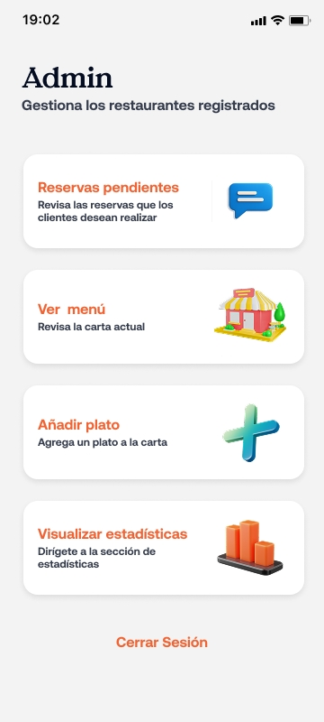
 |  | onLoad cargaInicial | Desplegar P12 | N/A | N/A | N/A | N/A
 |  | onClick Reservas | Desplagar PX (pantalla reservas) | N/A | N/A | N/A | N/A

 |  | onClick Menú | Desplagar PX (Seccion Menú) | N/A | N/A | N/A | N/A

 |  | onClick añadirPlatp | Desplagar PX (Formulario añadir plato) | N/A | N/A | N/A | N/A

 |  | onClick Estadisticas | Desplagar PX (Estadisticas) | N/A | N/A | N/A | N/A

 |  | onClick Cerrar Sesion | N/A | N/A | solicitarToken: Solicita token en sessionStorage | usuario{token de usuario} | Consultar token en sessionStorage
 |  |  | N/A | N/A | cierreSesion. Elimina de sessionStorage el token obtenido | N/A | Invalida sesion
 |  |  | Desplegar pantalle P1 | N/A | N/A | N/A | N/A

P22 | P8
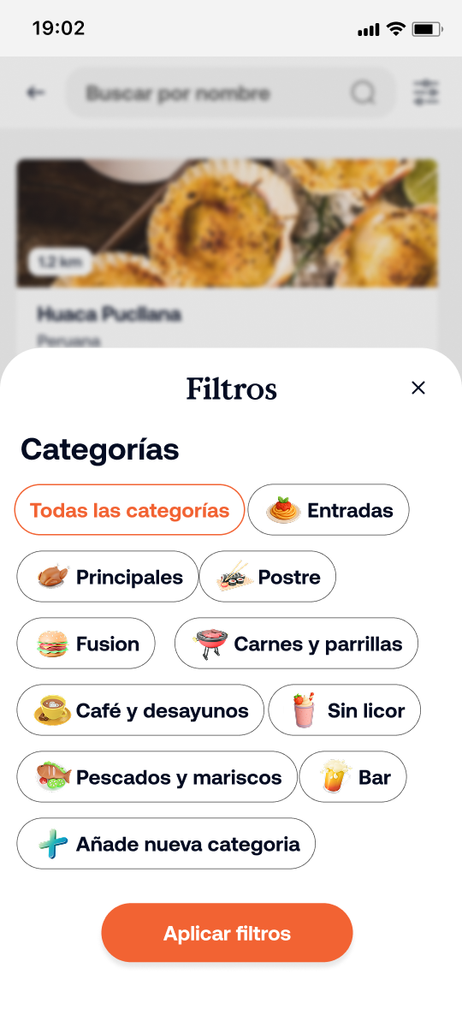
 |  | onLoad cargar de pantalla | Desplegar pantalle P8 | N/A | N/A | N/A | N/A

 |  | onClick Categoria | Resaltar en distinto color categoria seleccionada | N/A | solicIdCategoria: Se envia solicitud de elemento en la categoria | id categoria | Consulta en DB id de categoria seleccionada

 |  | onClick Nueva categoria | Desplegar formulario para nueva categoria | N/A | N/A | N/A | N/A

 |  | onClick Aplicar Filtros | Actualizar elementos desplegados en la seccion del menú | N/A | Se solicitan elementos de carta correspondientes al id de categoria obtenido | Plato{id categoria} | Consulta elementos de carta correspondiente a id de categoria obtenido.

P30
 | P9 |  | Deplegar pantalla P9 | N/A | N/A | N/A | N/A
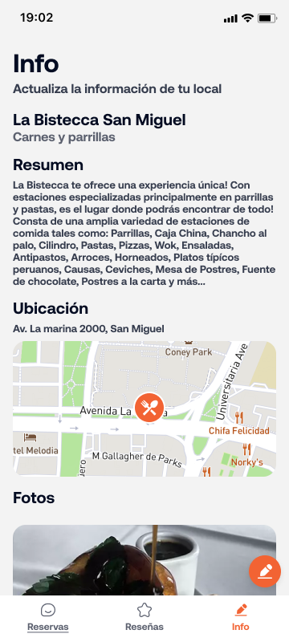
 |  | onload | Inicializar mapa | N/A | cargarMapa: inicializa mapa obtenido por API | Mapa | A API externa (google maps) datos y acceso a mapa en la ubicacion

 |  |  | Desplegar imágenes de restaurante | N/A | cargarImagenes: despliega seccion con las diferentes imágenes del restaurante | imgRestaurante | Se consulta en BD las imágenes correspondientes al restaurante

 |  | onClick boton de edicion | Desplegar P10 | N/A | N/A | N/A | N/A

 |  | onClick reseñas | Desplegar pReseñas | N/A | N/A | N/A | N/A

 |  | onClick reservas | Desplegar pReservas | N/A | N/A | N/A | N/A

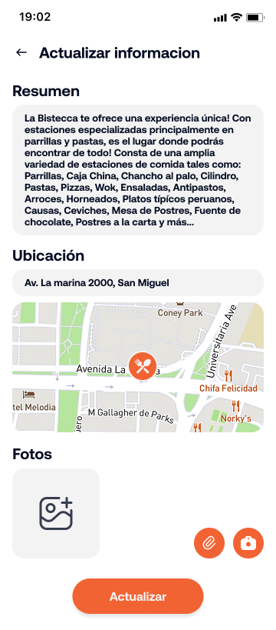
 |  | onLoad | Desplegar P10 | N/A | N/A | N/A | N/A
 | P10
 |  |  | Inicializar mapa | N/A | cargarMapa: inicializa mapa obtenido por API | {Mapa} | A API externa (google maps) datos y acceso a mapa en la ubicacion

 |  | onClick icono mapa | Actualiza datos de mapa | "Ubicación actualizada" o algun error de validacion | modificarMapa: inicia proceso con servicio de mapa para seleccionar otra ubicación | {mapa actualizado} | A API externa (google maps) datos y acceso a mapa en la ubicacion

 |  | onClick icono imagen | Se despliega galeria de imágenes y videos | "Archivo cargado correctamente", "Formato no compatible", "Archivo dañado" | cargarImagen: ejecuta busqueda en galeria de imágenes y la carga a la base de datos del sitio | archivo{id, url, nombre, fecha} | Consulta listado de archivos en galeria
 |  | onClick Actualizar | Leer campos con informacion modificada | "Actualizacion exitosa" | actualizarDatosRestaurante: toma los nuevos datos o archivos cargado y los almacena en la informacion del restaurante | restaurante{id, descripcion, fotos, ubicación, direccion | consulta en formulario informacion cargada

 |  |  | Se despliega P9 con informacion actualizada | N/A | redirigirAInformacioRestaurante | restaurante{id, descripcion, fotos, ubicación, direccion | Consulta en BD informacion de restaurante y la carga en P9

P32

P33

P34

P35

P40

P41

P42

P43

P44

P45

